Лист2
График плотности распределения p(t)
0 | 0.00 | 0
0 | 0.00 | 0
0 | 0.00 | 0
0 | 0.00 | 0
0 | 0.00 | 0
0 | 0.00 | 0
0 | 0.00 | 0
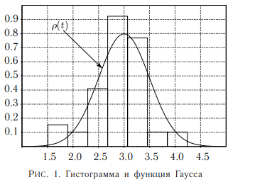
границы интервалов, с | ΔN | ΔN/(N*Δt), 1/c | t, c | ρ0, 1/c
 |  | #DIV/0! | 0 | #DIV/0!

 |  | #DIV/0! | 0 | #DIV/0!

 |  | #DIV/0! | 0 | #DIV/0!

 |  | #DIV/0! | 0 | #DIV/0!

 |  | #DIV/0! | 0 | #DIV/0!

 |  | #DIV/0! | 0 | #DIV/0!

 |  | #DIV/0! | 0 | #DIV/0!

